P1
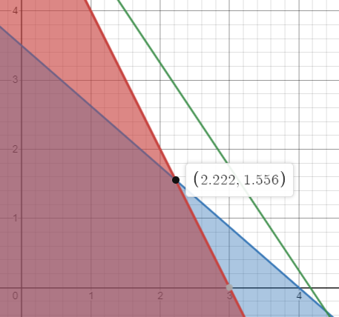

 | Maximizar Z: Ingreso |  |  | Z = 120A + 80B |  | A y B son enteros
 | A: Cantidad de Modelo 1 |  |  | r1: 2A + B <= 6
 | B: Cantidad de Modelo 2 |  |  | r2: 7A + 8B <= 28
 |  |  |  | r3,r4: A,B >= 0

r1 | 2A + B = 6
r2 | 7A + 8B = 28
r3 | A = 0
r4 | B = 0

 |  | A | B | r1 | r2 | r3 | r4
 | r1,r2 | 2.22 | 1.56 |  |  | Cumple | Cumple
 | r1,r3 | 0.00 | 6.00 |  | No cumple |  | Cumple
 | r1,r4 | 3.00 | 0.00 |  | Cumple | Cumple
 | r2,r3 | 0.00 | 3.50 | Cumple |  |  | Cumple
 | r2,r4 | 4.00 | 0.00 | No cumple |  | Cumple
 | r3,r4 | 0.00 | 0.00 | Cumple | Cumple
 |  |  |  |  |  |  |  | Máximo en (2.22, 1.5)
 |  | r1,r2 | r2,r3 | r1,r4 | r3,r4 |  |  | Sin embargo, no hay biombos en decimales
 | Z | 391.11111111 | 280 | 360 | 0 |  |  | Por lo tanto, 2 del Modelo 1 y 1 del Modelo 2

 | A= | 2,22 |  | B= | 1.56
 | No hay biombos en decimales, se redondea hacia abajo
 | A= | 2 |  | B= | 1

P2
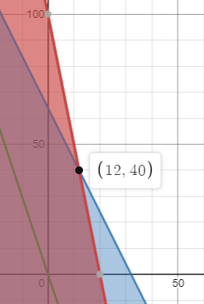
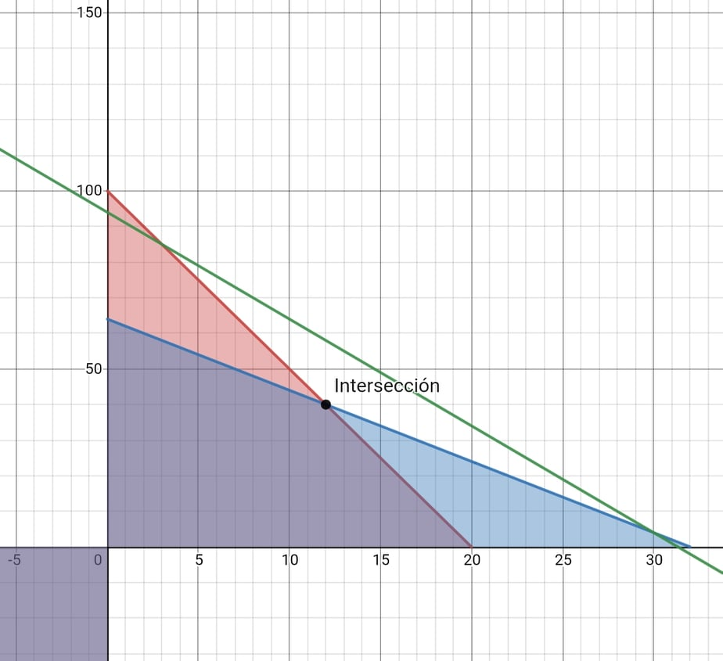

 | Z: Ingreso |  |  | Z = 300A + 100L |  | Z = 300A+100L + 0h1 + 0h2
 | A: Número de auditorías |  | r1 | 40A + 8L <= 800 |  | 40A + 8L + h1 = 800
 | L: Número de liquidaciones |  | r2 | 10A + 5L <= 320 |  | 10A + 5L + h2 = 320
 |  |  | r3,r4 | A,L >= 0

 |  | A | L | h1 | h2 |  | Cociente
 | h1 | 40 | 8 | 1 | 0 | 800 | 20
 | h2 | 10 | 5 | 0 | 1 | 320 | 32
 | Zj | -300 | -100 | 0 | 0 | 0

 |  | A | L | h1 | h2 |  | Cociente
h1/40 | A | 1 | 0.2 | 0.025 | 0 | 20 | 100
h2 - 10A | h2 | 0 | 3 | -0.25 | 1 | 120 | 40 | Tienen escalas diferentes, pero s aprecia mejor en el segundo, el primero muestra el valor
Zj + 300A | Zj | 0 | -40 | 7.5 | 0 | 6000
 |  |  |  |  |  |  |  | Máximo es 7600 en A=12 y L=40
 |  | A | L | h1 | h2 |  |  | Concuerda con el simplex
A - 0.2B | A | 0.8 | 0 | 0.041666666667 | -0.066666666667 | 12
h2 / 3 | B | 0 | 1 | -0.083333333333 | 0.33333333333 | 40
Zj + 40B | Zj | 0 | 0 | 4.1666666667 | 13.333333333 | 7600

 | Ya no hay negativos en Zj

 | A | 12 |  | Z = 300A+100L + 0h1 + 0h2 |  | 7600
 | L | 40 |  | 40A + 8L + h1 = 800 |  | 800
 | Z | 7600 |  | 10A + 5L + h2 = 320 |  | 320
 | h1 | 0
 | h2 | 0

 | Máximo es 7600 en A=12 y L=40

P3
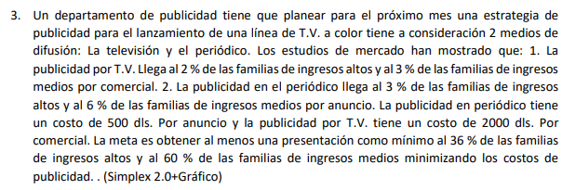

Minimizar Z: Costo
Z = 500P + 2000T |  | 500P + 2000T + 0h1 + 0h2 + M*A1 + M*A2
0.02T + 0.03 P >= 0.36 |  | 0.02T + 0.03P -h1 + A1 = 0.36
0.03T + 0.06P >= 0.6 |  | 0.03T + 0.06P -h2 + A2 = 0.6
T >= 0
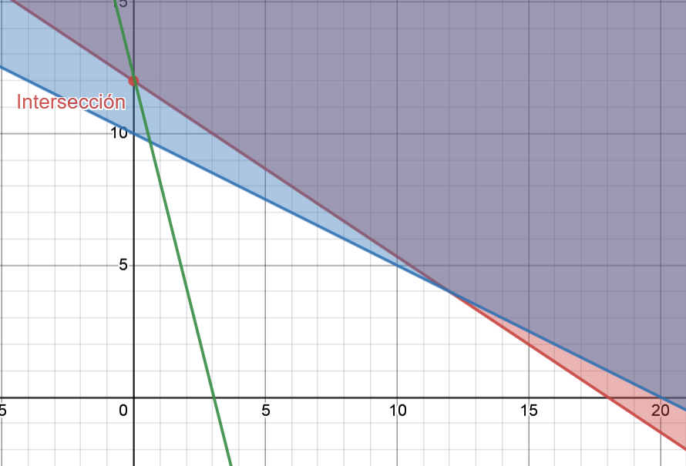
P >= 0
Cj | 2000 | 500 | 0 | 0 | M | M

 | T | P | h1 | h2 | A1 | A2 |  | Cociente
A1 | 0.02 | 0.03 | -1 | 0 | 1 | 0 | 0.36 | 12
A2 | 0.03 | 0.06 | 0 | -1 | 0 | 1 | 0.6 | 10
Zj | 0.05M | 0.09M | -M | -M | M | M
CJ - Zj | 2000-0.05M | 500-0.09M | M | M | 0 | 0

 | T | P | h1 | h2 | A1 | A2 |  | Cociente
A1 | 0.005 | 0 | -1 | 0.5 | 1 | -0.5 | 0.06 | 0.12
P | 0.5 | 1 | 0 | -16.666666667 | 0 | 16.666666667 | 10 | -0.6
Zj | 250+0.005M | 500+0M | 0+-1M | -8333.33+0.5M | 0+1M | 8333.33+-0.5M
Cj-Zj | 1750-0.005M | 0 | M | 8333.33-0.5M | 0 | -8333.33+1.5M

 | T | P | h1 | h2 | A1 | A2
h2 | 0.01 | 0 | -2 | 1 | 2 | -1 | 0.12
P | 0.66666666667 | 1 | -33.333333333 | 0 | 33.333333333 | 0 | 12
Zj | 333.33333333 | 500 | -16666.666667 | 0 | 16666.666667 | 0 | 6000
Cj -Zj | 1666.6666667 | 0 | 16666.666667 | 0 | M | M-16666.66

Ya no hay negativos en Cj - Zj

Z | 6000 |  | 500P + 2000T + 0h1 + 0h2 + M*A1 + M*A2
T | 0 |  | 0.02T + 0.03P -h1 + A1 = 0.36 |  |  | 0.36
P | 12 |  | 0.03T + 0.06P -h2 + A2 = 0.6 |  |  | 0.6
h1 | 0
h2 | 0.12
A1 | 0
A2 | 0

P4
Maximizar Z: Ingreso |  |  |  | Z = 2000A + 1500B |  | Z = 2000A + 1500B + 0h1 + 0h2
A: bicicletas de paseo |  |  | r1 | A + 2B <= 80 |  | A + 2B + h1 = 80
B: bicicletas de montaña |  |  | r2 | 3A + 2B <= 120 |  | 3A + 2B + h2 = 120
 |  |  | r3 | A,B >= 0
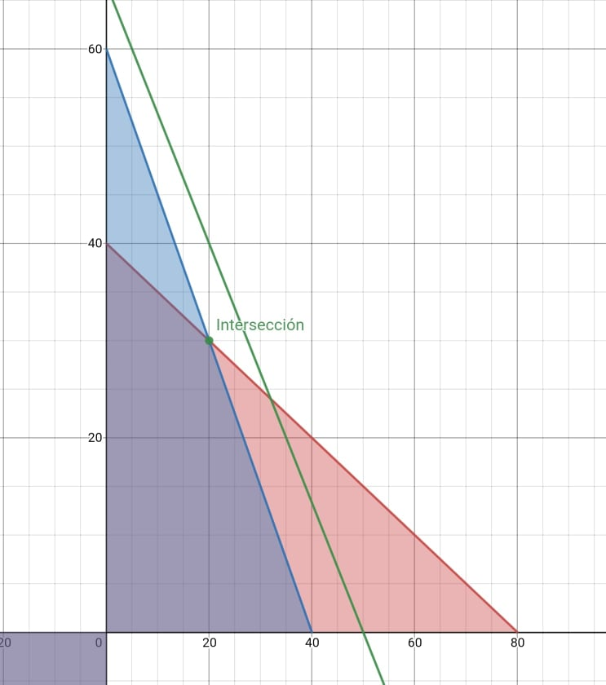

 | A | B | h1 | h2 |  | Cocientes
h1 | 1 | 2 | 1 | 0 | 80 | 80
h2 | 3 | 2 | 0 | 1 | 120 | 40
Zj | -2000 | -1500 | 0 | 0 | 0

 | A | B | h1 | h2 |  | Cocientes
h1 | 0 | 1.3333333333 | 1 | -0.33333333333 | 40 | 30
A | 1 | 0.66666666667 | 0 | 0.33333333333 | 40 | 60
Zj | 0 | -166.66666667 | 0 | 666.66666667 | 80000

 | A | B | h1 | h2
B | 0 | 1 | 0.75 | -0.25 | 30
A | 1 | 0 | -0.5 | 0.5 | 20
Zj | 0 | 0 | 125 | 625 | 85000

Ya no hay negativos en Zj

A | 20 |  | Z = 2000A + 1500B + 0h1 + 0h2 |  |  | 85000 | Máximo en (20,30)
B | 30 |  | A + 2B + h1 = 80 |  |  | 80
Z | 85000 |  | 3A + 2B + h2 = 120 |  |  | 120
h1 | 0
h2 | 0

Máximo es 85000 en A=20 y B=30

P5a
Maximizar Z: Ingreso |  |  |  | Z=30000A + 20000B |  | Z=30000A + 20000B |  | Z=30000A + 20000B + 0h1 + 0h2 + 0h3 + 0h4
A: Avión A |  |  | r1 | A+B >= 60 |  | -A-B <= -60 |  | -A-B + h1 = -60
B: Avión B |  |  | r2 | A+B <= 200 |  | A+B <= 200 |  | A+B + h2 = 200
 |  |  | r3 | A >= B |  | -A <= -B |  | -A + h3 + B =0
 |  |  |  | A <= 120 |  | A <= 120 |  | A + h4 = 120
 |  |  |  | A,B >=0

 | A | B | h1 | h2 | h3 | h4 |  | Cociente
h1 | -1 | -1 | 1 | 0 | 0 | 0 | -60 | 60
h2 | 1 | 1 | 0 | 1 | 0 | 0 | 200 | 200
h3 | -1 | 1 | 0 | 0 | 1 | 0 | 0 | 0
h4 | 1 | 0 | 0 | 0 | 0 | 1 | 120 | 120
Zj | -30000 | -20000 | 0 | 0 | 0 | 0

 | A | B | h1 | h2 | h3 | h4 |  | Cociente
A | 1 | 1 | -1 | 0 | 0 | 0 | 60 | -60
h2 | 0 | 0 | 1 | 1 | 0 | 0 | 140 | 140
h3 | 0 | 2 | -1 | 0 | 1 | 0 | 60 | -60
h4 | 0 | -1 | 1 | 0 | 0 | 1 | 60 | 60
Zj | 0 | 10000 | -30000 | 0 | 0 | 0 | 1800000

 | A | B | h1 | h2 | h3 | h4 |  | Cociente
A | 1 | 0 | 0 | 0 | 0 | 1 | 120 | #DIV/0!
h2 | 0 | 1 | 0 | 1 | 0 | -1 | 80 | 80
h3 | 0 | 1 | 0 | 0 | 1 | 1 | 120 | 120
h1 | 0 | -1 | 1 | 0 | 0 | 1 | 60 | -60
Zj | 0 | -20000 | 0 | 0 | 0 | 30000 | 3600000

 | A | B | h1 | h2 | h3 | h4
A | 1 | 0 | 0 | 0 | 0 | 1 | 120
B | 0 | 1 | 0 | 1 | 0 | -1 | 80
h3 | 0 | 0 | 0 | -1 | 1 | 2 | 40
h1 | 0 | 0 | 1 | 1 | 0 | 0 | 140
Zj | 0 | 0 | 0 | 20000 | 0 | 10000 | 5200000

Ya no hay negativos en Zj

A | 120 |  | Z=30000A + 20000B + 0h1 + 0h2 + 0h3 + 0h4 |  |  |  | 5200000
B | 80 |  | -A-B + h1 = -60 |  |  |  | -60
Z | 5200000 |  | A+B + h2 = 200 |  |  |  | 200
h1 | 140 |  | -A + h3 + B =0 |  |  |  | 0
h2 | 0 |  | A + h4 = 120 |  |  |  | 120
h3 | 40
h4 | 0

Máximo es 5200000 en A=120 y B=80

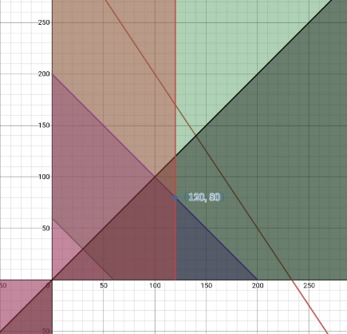

 |  |  |  |  |  | Máximo en (120,80)

P5b
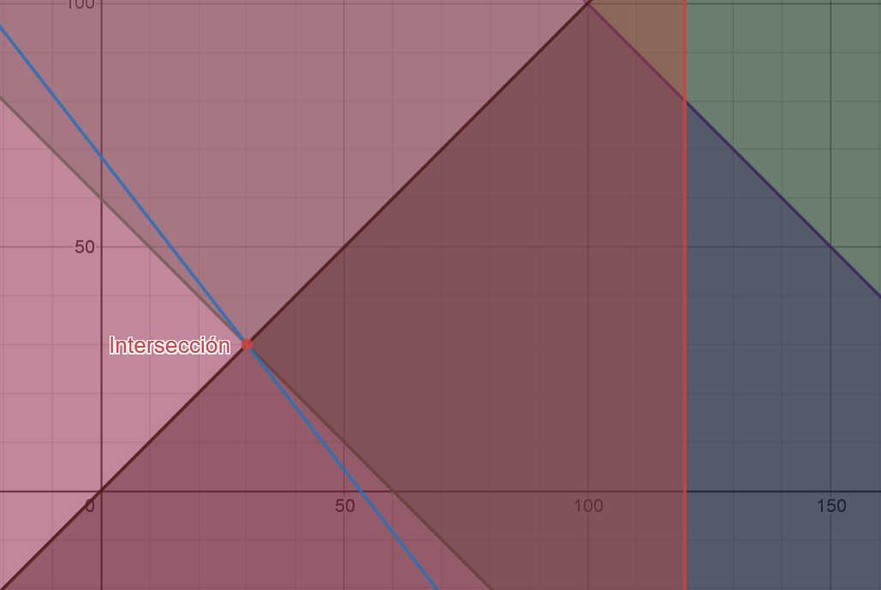

Minimizar Z: Combustible |  |  | Z=900A + 700B |  |  |  | Z=900A + 700B + 0h1 + 0h2 + 0h3 + 0h4
A: Combustible de A |  |  | A+B >= 60 |  | -A-B <= -60 |  | -A-B + h1 = -60
B: Combustible de B |  |  | A+B <= 200 |  | A+B <= 200 |  | A+B + h2 = 200
 |  |  | A >= B |  | -A <= -B |  | -A + B + h3 <= 0
 |  |  | A <= 120 |  | A <= 120 |  | A + h4 <= 120
 |  |  | A,B >=0

Cj | 900 | 700 | 0 | 0 | 0 | 0

 | A | B | h1 | h2 | h3 | h4 | Coeficientes
h1 | -1 | -1 | 1 | 0 | 0 | 0 | -60
h2 | 1 | 1 | 0 | 1 | 0 | 0 | 200
h3 | -1 | 1 | 0 | 0 | 1 | 0 | 0
h4 | 1 | 0 | 0 | 0 | 0 | 1 | 120
Zj | 0 | 0 | 0 | 0 | 0 | 0
Cj - Zj | 900 | 700 | 0 | 0 | 0 | 0
Cociente | -900 | 700 | #DIV/0! | #DIV/0! | 0 | #DIV/0!

 | A | B | h1 | h2 | h3 | h4 | Coeficientes | Cocientes
A | 1 | 1 | -1 | 0 | 0 | 0 | 60 | 60
h2 | 0 | 0 | 1 | 1 | 0 | 0 | 140 | #DIV/0!
h3 | 0 | 2 | -1 | 0 | 1 | 0 | 60 | 30
h4 | 0 | -1 | 1 | 0 | 0 | 1 | 60 | -60
Zj | 900 | 900 | -900 | 0 | 0 | 0
Cj-Zj | 0 | -200 | 900 | 0 | 0 | 0

 | A | B | h1 | h2 | h3 | h4 | Coeficientes
A | 1 | 0 | -0.5 | 0 | -0.5 | 0 | 30
h2 | 0 | 0 | 1 | 1 | 0 | 0 | 140
B | 0 | 1 | -0.5 | 0 | 0.5 | 0 | 30
h4 | 0 | 0 | 0.5 | 0 | 0.5 | 1 | 90
Zj | 900 | 700 | -800 | 0 | -100 | 0 | 48000
Cj-Zj | 0 | 0 | 800 | 0 | 100 | 0

Ya no hay negativos en Cj - Zj

Z | 48000 |  |  |  | Z=900A + 700B + 0h1 + 0h2 + 0h3 + 0h4 |  |  |  | 48000
A | 30 |  |  |  | -A-B + h1 = -60 |  |  |  | -60
B | 30 |  |  |  | A+B + h2 = 200 |  |  |  | 200
h1 | 0 |  |  |  | -A + B + h3 <= 0 |  |  |  | 0
h2 | 140 |  |  |  | A + h4 <= 120 |  |  |  | 120
h3 | 0
h4 | 90

